FICHE SAV BLO
Compte Rendu d' intervention SAV BLO pour les fournisseurs

Date et heure début intervention |  |  | Date et heure de fin
Entreprise, nom et contact
Contact pour l'accès au site
Référence intervention Orange |  |  | centre |  | zone
RIP ou zone AMII (nom si RIP) |  |  | OI/OC? |  | Nb liaisons avec GTR
Client dépanné en provisoire | oui | non | Nom valideur :
Dommage au réseau | oui | non | Constat N°

Localisation
Nom de la Commune |  |  |  |  | Codre postal
Nom de la voie (Avenue/Rue/…)
Numéro de la voie
 |  | Longueur (m)
Adresse A |  |  |  |  | Adresse B
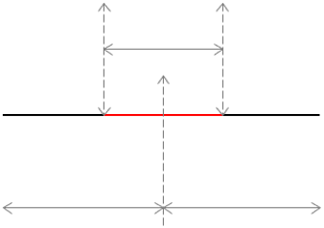

Coordonnées GPS |  |  |  |  | Coordonnées GPS

N° de chambre ou poteau/plan |  |  |  |  | N° de chambre ou poteau/plan

Distance par rapport au défaut (m) |  |  |  |  | Distance par rapport au défaut (m)
0 |  |  |  |  | 0

Défaut/réparation localisé au | o NRO o PEP o PM o BTI o PB o APPUI o CABLE o Colonne montante ☐ D3 ; ☐ PTO o Autre: __________
Référence (NRO/PB/CABLE/IMB …) | ___________
Cause principale du défaut | o Vandalisme o Travaux o vétusté o malfaçon o incendie o cause tiers
 | o rongeurs o Autre : _______________
N° du Tronçon | ____________ |  |  | o Transport o Distribution
Type de câble ex fibre: 24FO L1092 Modulo 6 |  |  |  | Longueur câble

Réparation

NBJRT ( Nombre de jarretières) = |  |  | BE (boite d'épissure ajoutée) =
NBSOUD (nombre de soudures) = |  |  | INGE (ingénierie colonne montante MONO/QUADRI) =
CAPA (capacité du cable) = |  |  | PEO = |  | PB remplacé =
CC (longueur du cable remplacé) = |  |  | NBCPL (nombre de coupleurs remplacés) =
NBOC (nombre de client) =
Description des travaux => réalisés si DEF (préciser réfection d'épissures, de PB, des longueur(s) de fibres changée(s),…et autres matériels). => restant à faire si PRO (préciser élagage, génie civil, longueur de câbles et épissures…)

Mises à jour SI nécessaires

o IPON : |  |  | o OPTIMUM :
o Géofibre :

Rétablissement et essais
o TEST AGIR pour essais des clients |  | n° de décharge : _____________

Commentaire : Condition d'accès, problèmes rencontrés etc...

